A51_TI1

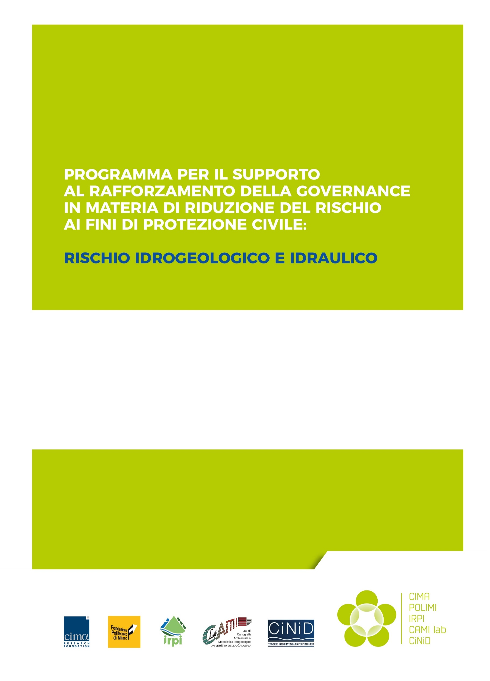
A51_TI1
Tool di supporto alla stesura di PE secondo standard minimi.
25.03.2021
Versione 2.0
A_5_1
Criteri per l'individuazione degli interventi non strutturali necessari a raggiungere un livello standard minimo di riduzione del rischio.
FONDAZIONE CIMA
Giacomo Fagugli
Chiara Franciosi
Marta Giambelli
Rocco Masi
Carlotta Rodriquez
Eva Trasforini
Fabio Violante

Aggiornamenti rispetto alla versione consegnata il 25.05.2020:
- ri-definizione di alcuni indicatori utili alla definizione degli attributi di vulnerabilità;
- modifica dei criteri di pesatura degli indicatori di vulnerabilità e pericolosità.

